Formulaire_offre_commande_1vant
Formulaire d'offre/commande pour PF-63 SD62 Forster

 |  |  |  |  |  |  |  |  |  |  |  | Date |  |  | 2016-02-08

Offre |  |  | Contact: |  |  |  |  |  |  |  |  | Offre valable jusqu'au:

Commande |  |  | Numéro de téléphone: |  |  |  |  |  |  |  |  | N° AEAI

Projet: |  |  |  |  |  |  | Entreprise:

 |  |  |  |  |  |  | Code postal/ville:
N° de position: Nombre: |  |  |  |  |  | pcs.

 |  |  |  |  |  |  | Rue/N°:

 |  |  |  |  |  |  | Largeur libre: |  |  |  |  |  |  |  |  | mm
 |  |  |  |  |  |  | Hauteur libre: |  |  |  |  |  |  |  |  | mm
 | 1 vantail DIN gauche |  |  | 1 vantail DIN droite |  |  | EI 30: |  |  |  |  |  |  | oui |  | non
Fonction: |  |  |  |  |  |  | Surface:
 | sans |  |  |  |  |  |  | Film de sous-couche à peindre
 | avec fonc. antipanique |  |  |  |  |  |  | Alu brut à peindre |  |  |  |  |  | Alu anodisé
 | vers l'extérieur |  |  | vers l'intérieur |  |  |  | Placage + vernis nature |  |  |  | Essence de bois
 | B | C |  | D | E |  |  | Technique de placage
 | Particularités:____________________________ |  |  |  |  |  |  | Vernis couleur |  | RAL |  |  | NCS
Ferrements visibles: |  |  |  |  |  |  | HPL Max/Argolite/divers revêtu:
poignée+barre de pression antipanique: |  |  |  |  |  |  |  | Argolite
Plaque: |  |  |  |  |  |  |  | Max
Rosette poignée: |  |  |  |  |  |  |  | Divers |  | ____________________________________
Rosette clé: |  |  |  |  |  |  | Sens de structure HPL/placage
Surface: |  |  |  |  |  |  |  | Longitudinal (hauteur)
Bouton: |  |  |  |  |  |  |  | Transversal (largeur)
 | Côté fiche |  | Côté contrefiche |  |  |  |  | Fabrication spéciale selon croquis
 | CR |  | CC |  | Sans trou |  |  | Particularités:________________________________________
 | Particularités:_________________________________ |  |  |  |  |  | Finition des chants:
Ferme-porte: |  |  |  |  |  |  | DS=dimension serrure=dimension BS porte jusqu'au milieu de la serrure 1e paumelle BS porte jusqu'au milieu de la serrure EP=distance entre les paumelles DC=distance au canon Sans indications, les normes RWD Schlatter seront reprises automatiquement. |  |  |  |  | 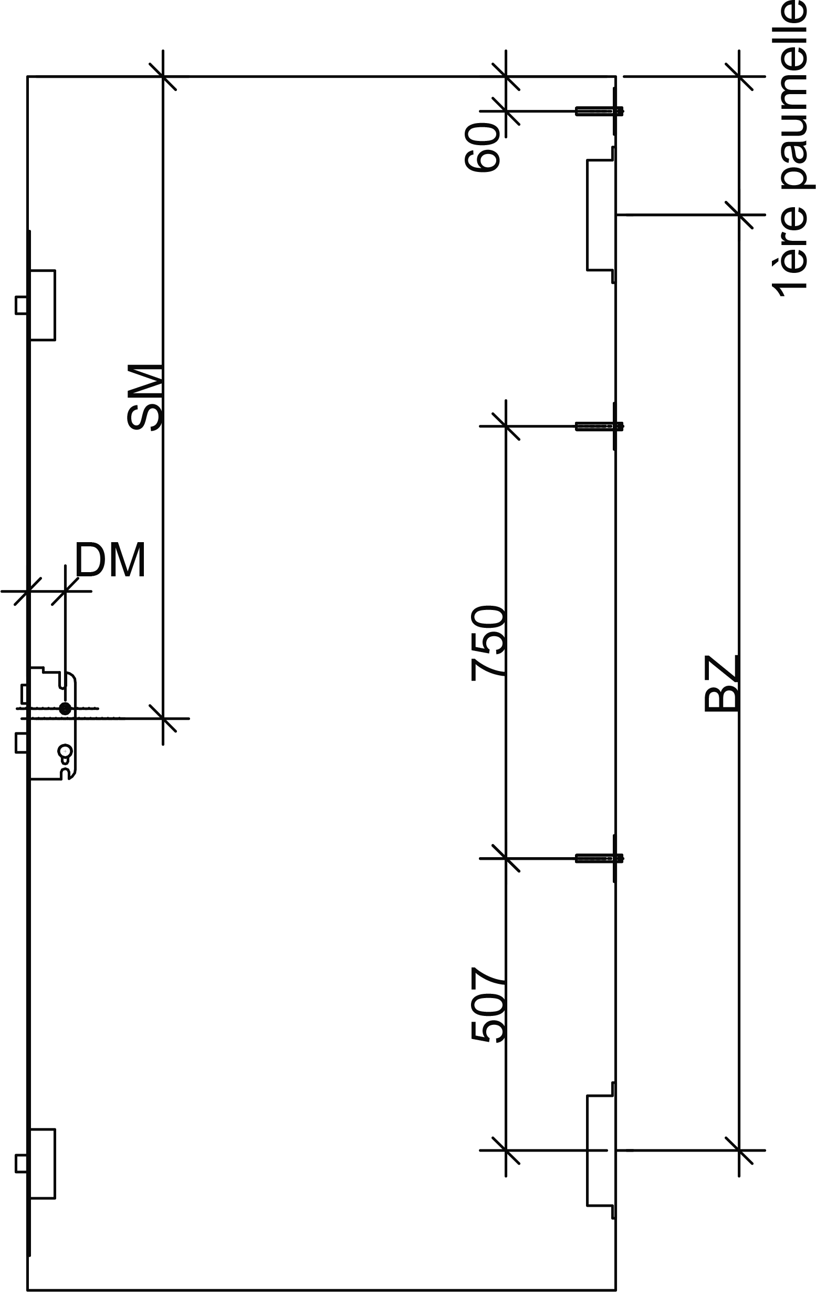
 | non
Joint de seuil à lèvre
 | oui |  | non/ distance au sol 8mm
Pose/livraison:
Date de livraison prévue:_______________________ |  |  |  |  |  |  | DC= |  | Norme |  | mm
 | sur chantier/adress: |  |  |  |  |  | DS= |  | Norme |  | mm
 | Aide par RWDS |  |  |  |  |  | 1e cote fiche |  | Norme |  | mm
 | sera enlevé |  |  |  |  |  | EP= |  | Norme |  | mm
Remarques:_____________________________________________________________________________________________

Enregistrer le formulaire localement, puis l'envoyer à: |  |  | handel@rwdschlatter.ch |  |  |  | Prix hors TVA |  |  |  |  | Fr. -

